EJEMPLOS CASILLA RELENTREACTORS
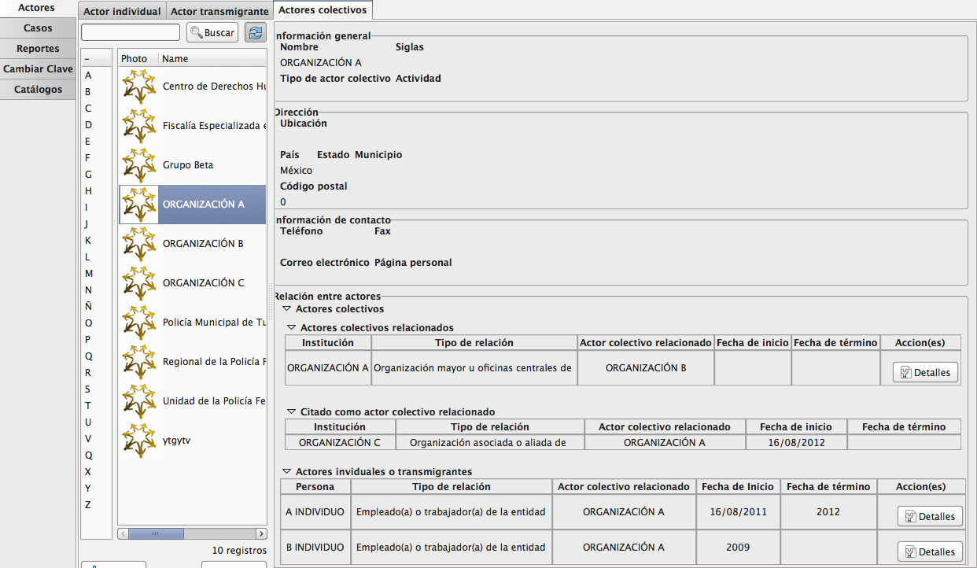
EJEMPLO DE REGISTRO VACÍO EN LA QUE NO APARECE LA CASILLA DE RELACIONES ENTRE ACTORES

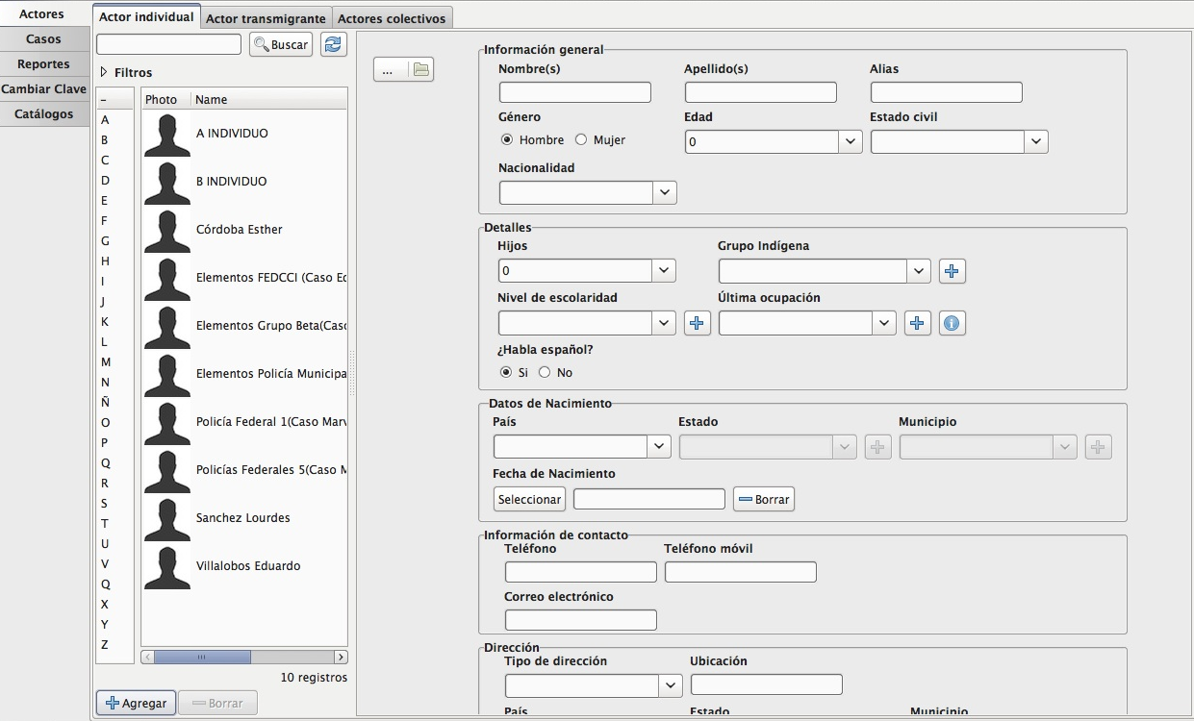

EJEMPLO DE REGISTRO EN EL QUE YA APARECE LA CASILLA DE RELACIONES ENTRE ACTORES

Esta casilla sólo aparecerá después de haber registrado el nombre y el apellido, únicos campos obligatorios.

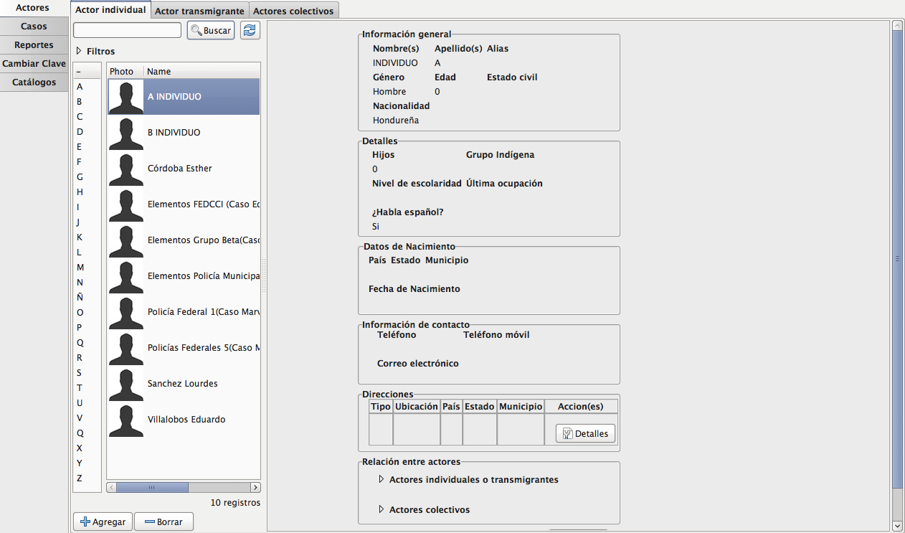

EJEMPLO DE RELACIONES ENTRE ACTORES

CASILLA DE RELACIONES ENTRE ACTORES DEL REGISTRO DEL INDIVIDUO A
AQUÍ APARECEN LAS RELACIONES QUE SE HICIERON ENTRE ACTORES. EL EXPANDER QUE DICE "CITADO COMO PERSONA RELACIONADA" NO SE PUEDE EDITAR DESDE ESTE REGISTRO PORQUE LA RELACIÓN SE HIZO DESDE EL REGISTRO DEL INDIVIDUO C.
PARA LAS RELACIONES ENTRE ACTORES TRANSMIGRANTES, ÉSTAS SE HACEN DE LA MISMA FORMA QUE LAS DE LOS ACTORES INDIVIDUALES

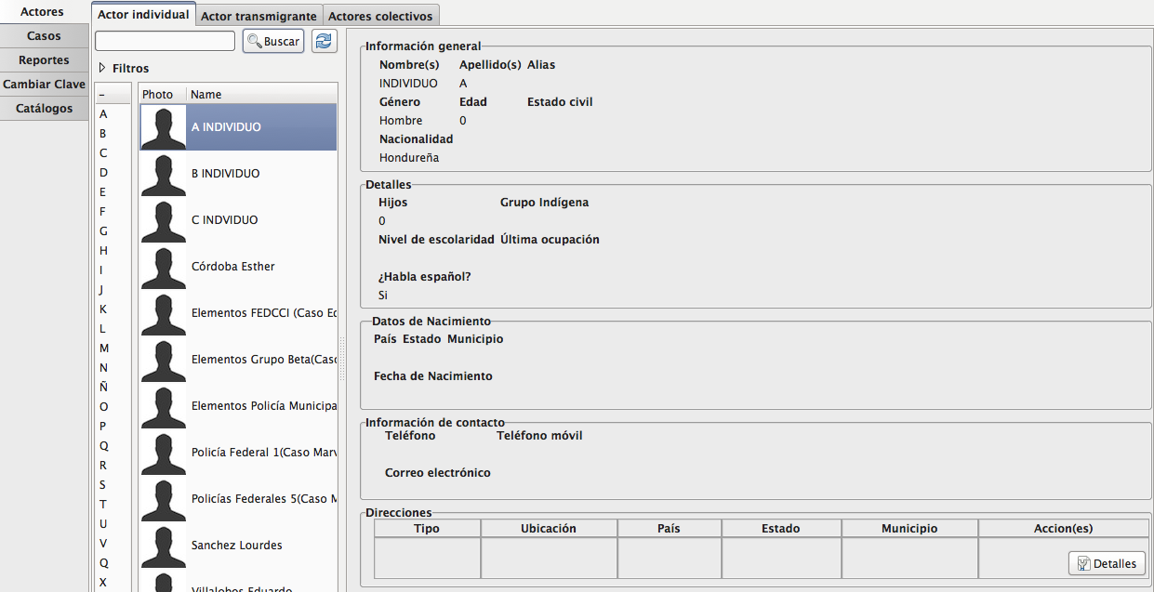

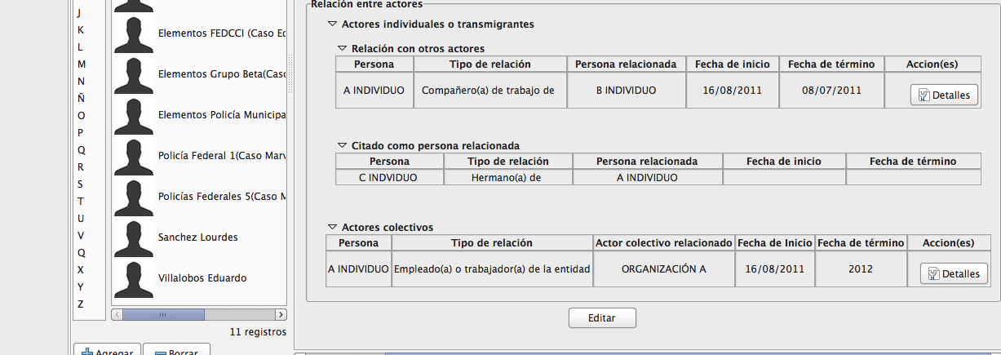

VENTANA DE RELACIÓN ENTRE ACTORES INDIVIDUALES, TAMBIÉN APLICABLE A LAS RELACIONES ENTRE ACTORES TRANSMIGRANTES

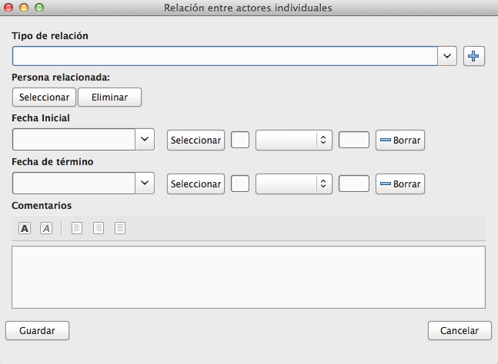

 | AQUÍ SE DESPLIEGA EL CATÁLOGO

 | AQUÍ DEBE APARECER UNA VENTANA QUE PERMITA SELECCIONAR ACTORES

VENTANA DE RELACIONES ENTRE ACTORES INDIVIDUALES Y COLECTIVOS

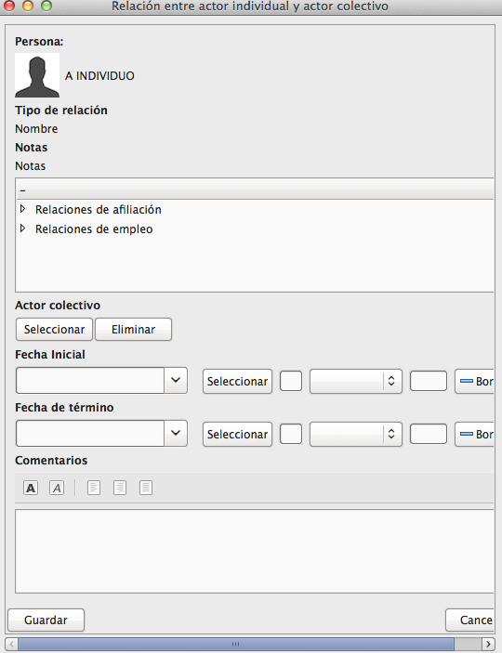

CASILLA DE RELACIONES ENTRE ACTORES DEL REGISTRO DE LA ORGANIZACIÓN A

